月度物资采购计划
附件3
新鑫 公司5月上旬度物资申购（采购）计划表-（蒙古属地部分）
 | 编制单位： |  |  |  | 计划编号： |  |  |  |  |  | 编制日期：
物资编码 | 物资名称 | 规格型号 | 计量单位 | 本年度计划消耗定额 | 本期需求计划数量 | 安全库存数量 | 现有库存数量 | 已报计划 未到货数量 | 计划采购数量 |  |  | 预计采购单价 | 预计采购金额（万元） | 运输方式（空运/海运） | 要求现场交货日期 | 备注
 |  |  |  |  |  |  |  |  | 合计 | 国内采购数量 | 境外自采数量
0904010217 | 敲击扳手 цохилттой түлхүүр | 36# | 把 |  | 10 |  |  |  |  | - | 10 |  |  |  | 2025-07-01
0904010311 | 螺栓破解器 боолт салгагч багаж | 1#--4# | 套 |  | 5 |  |  |  |  | - | 5 |  |  |  | 2025-07-01
0904010300 | 扳手 түлхүүр | 36#(一头梅花，一头开口）36# 2р өөр толгойтой | 把 |  | 10 |  |  |  |  | - | 10 |  |  |  | 2025-07-01
0904010312 | 梅花扳手 нагтнаа | 17-19 | 把 |  | 20 |  |  |  |  | - | 20 |  |  |  | 2025-07-01
0904010313 | 梅花扳手 нагтнаа | 19-22 | 把 |  | 20 |  |  |  |  | - | 20 |  |  |  | 2025-07-01
0904010314 | 梅花扳手 нагтнаа | 22-24 | 把 |  | 20 |  |  |  |  | - | 20 |  |  |  | 2025-07-01
0904010315 | 梅花扳手 нагтнаа | 24-27 | 把 |  | 20 |  |  |  |  | - | 20 |  |  |  | 2025-07-01
0904010316 | 棘轮扳手 нэг чиглэлд эргэх түлхүүр | 24-27 | 把 |  | 20 |  |  |  |  | - | 20 |  |  |  | 2025-07-01 | 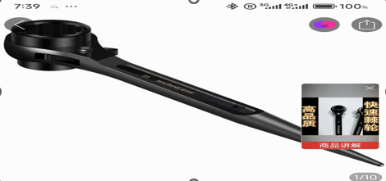
0904010317 | 棘轮扳手 нэг чиглэлд эргэх түлхүүр | 27-30 | 把 |  | 20 |  |  |  |  | - | 20 |  |  |  | 2025-07-01
0904010318 | 棘轮扳手 нэг чиглэлд эргэх түлхүүр | 30-32 | 把 |  | 20 |  |  |  |  | - | 20 |  |  |  | 2025-07-01
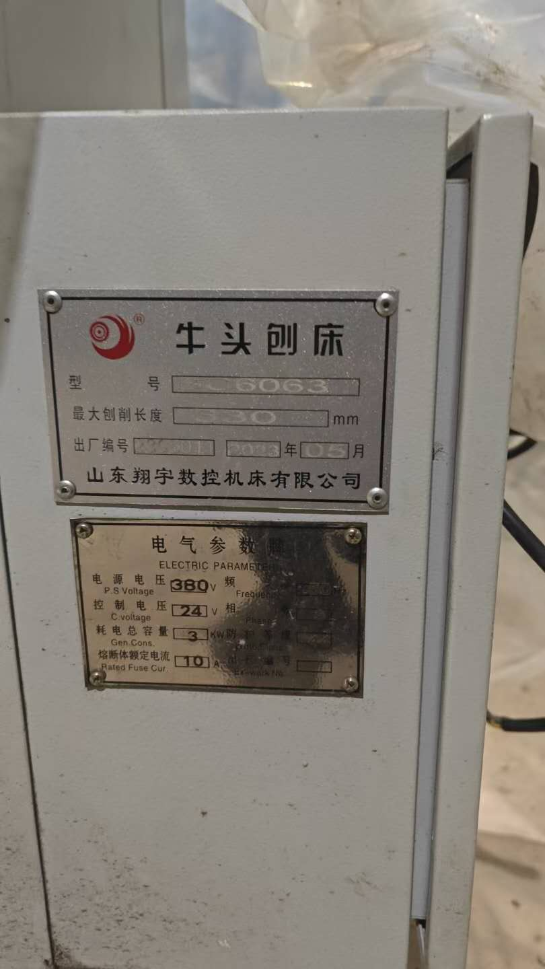
0903010267 | BC6063牛头刨床平口钳 BC6063загварт тохирох зорогч машины тиски | 4寸100#（钳口宽度100mm.钳口高度42mm.最大开口75mm.安装孔距150mm.嵌体固定115mm.重量7.5Kg） 4инч 100#（хавчаарын амны өргөн 100мм,өндөр нь 42мм,хамгийн их нээгдэх хэмжээ нь 75мм,суурийн бэхэлгээний нүх хоорондын зай 150мм, бэхэлгээний дотоод хэмжээ 115мм, жин нь 7.5кг） | 台 |  | 1 |  |  |  |  | - | 1 |  |  |  | 2025-07-01 | 具体详见厂家与图片
0903010268 | BC6063牛头刨床平口钳 BC6064загварт тохирох зорогч машины тиски | 12寸320#（钳口宽度320mm.钳口高度72mm.最大开口36mm.安装孔距240mm.嵌体固定215mm.重量76Kg） 12инч 320#（хавчаарын амны өргөн 320мм,өндөр нь 72мм,хамгийн их нээгдэх хэмжээ нь 36мм,суурийн бэхэлгээний нүх хоорондын зай 240мм, бэхэлгээний дотоод хэмжээ 215мм, жин нь 76кг） | 台 |  | 1 |  |  |  |  | - | 1 |  |  |  | 2025-07-01 | 具体详见厂家与图片
1003010616 | T型螺母 Т хэлбэрийн гайх | 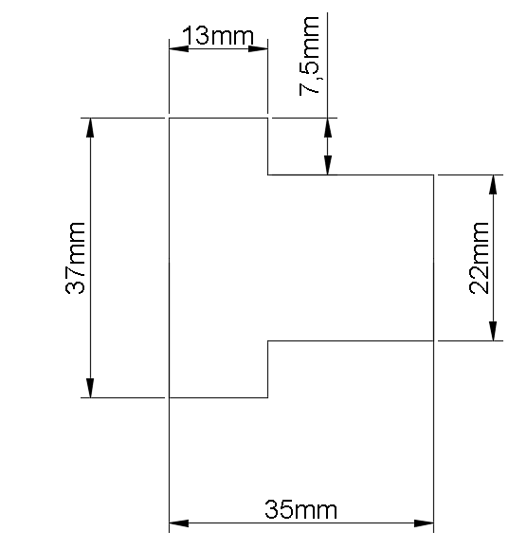 | 件 |  | 20 |  |  |  |  | - | 20 |  |  |  | 2025-07-01 | 4.8级
0904010319 | 直齿压规 шулуун шүдтэй арааны даралтын хэмжүүр | SR特级M16 大号（总长154.总宽38.厚度38.槽长65.槽宽17）SRтусгай загварын М16том хэмжээтэй（ерөнхий урт нь 154, өргөн нь 38, зузаан нь 38, сувагны урт 65, өргөн нь 17） | 套 |  | 8 |  |  |  |  | - | 8 |  |  |  | 2025-07-01
0904010320 | 直齿压规 шулуун шүдтэй арааны даралтын хэмжүүр | SR特级M20 大号（总长203.总宽45.厚度28.槽长85.槽宽22）SRтусгай загварын М20том хэмжээтэй（ерөнхий урт нь 203, өргөн нь 45, зузаан нь 28, сувагны урт 85, өргөн нь 22） | 套 |  | 8 |  |  |  |  | - | 8 |  |  |  | 2025-07-01
0904010321 | 三角压规 гурвалжин даралтын хэмжүүр | SR特级M16 大号（高度94.底宽57.厚度32） SRтусгай загварын М16том хэмжээтэй（өндөр нь 94, доод өргөн нь 57, зузаан нь 32） | 套 |  | 8 |  |  |  |  | - | 8 |  |  |  | 2025-07-01
0904010322 | 三角压规 гурвалжин даралтын хэмжүүр | SR特级M20 大号（高度111.底宽68.厚度32） SRтусгай загварын М20том хэмжээтэй（өндөр нь 111,доод өргөн нь 68, зузаан нь 32） | 套 |  | 8 |  |  |  |  | - | 8 |  |  |  | 2025-07-01
0903010269 | 冲击钻（圆孔） Цохилтот өрөмний хошуу （бөөрөнхий нүхтэй） | Z1C-BS02-26（电锤，冲击钻两用） Z1C-BS02-26（цахилгаан, цохилтот өрөм 2р төрлөөр ашиглана） | 把 |  | 3 |  |  |  |  | - | 3 |  |  |  | 2025-06-01 | 回水泵站改造 буцах усан сангийн насосыг шинэчлэх
0903010230 | 冲击钻头（方头）Цохилтот өрөмний хошуу（дөрвөлжин） | M16 | 根 |  | 20 |  |  |  |  | - | 20 |  |  |  | 2025-06-01 | 回水泵站改造 буцах усан сангийн насосыг шинэчлэх
0903010232 | 冲击钻头（方头）Цохилтот өрөмний хошуу（дөрвөлжин） | M18 | 根 |  | 20 |  |  |  |  | - | 20 |  |  |  | 2025-06-01 | 回水泵站改造 буцах усан сангийн насосыг шинэчлэх
0903010239 | 冲击钻头（方头）Цохилтот өрөмний хошуу（дөрвөлжин） | M25 | 根 |  | 10 |  |  |  |  | - | 10 |  |  |  | 2025-06-01 | 回水泵站改造 буцах усан сангийн насосыг шинэчлэх
1003010174 | 膨胀螺栓 тэлэгчтэй боолт | M16 | 套 |  | 500 |  |  |  |  | - | 500 |  |  |  | 2025-06-01 | 回水泵站改造 буцах усан сангийн насосыг шинэчлэх
0501010057 | 液力传动油 Гидрийн тос | 32# | 升 |  | 150 |  |  |  |  | - | 150 |  |  |  | 2025-07-01
0317050256 | 橡胶防撞圈 Мөргөлтийн эсрэг резин цагираг | 氧气瓶用 Хүчилтөрөгчийн баллонд ашиглана | 件 |  | 200 |  |  |  |  | - | 200 |  |  |  | 2025-07-01
0317050256 | 橡胶防撞圈 Мөргөлтийн эсрэг резин цагираг | 乙炔瓶用 ацетилиний баллонд ашиглана | 件 |  | 200 |  |  |  |  | - | 200 |  |  |  | 2025-07-01
1004010073 | 肥料 Бордоо | 环保马桶用 | KG |  | 200 |  |  |  |  | - | 200 |  |  |  | 立即采购 | 水源地、各泵站生态环保厕所易耗品（涉及整改）加急采购 усны эх үүсвэр, насосны станцуудын эко ариун цэврийн өрөөний элэгдлийн хэрэгсэл（засвар шинэчлэлтэй холбоотой ）яаралтай худалдан авалт
1004010074 | 干菌 Ариутгалын нян утсгагс | 环保马桶用 | KG |  | 200 |  |  |  |  | - | 200 |  |  |  | 立即采购
1004010075 | 烘干灯 Хатаагч гэрэл | 环保马桶用 | 个 |  | 20 |  |  |  |  | - | 20 |  |  |  | 立即采购
0904010323 | 车刀刀杆 Токарийн хутганы иш | 9件套 | 套 |  | 20 |  |  |  |  | - | 20 |  |  |  | 2025-07-01
0904010324 | 车刀刀片 токарийн хутганы ир | 注：每种刀杆配100片刀片 Тайлбар：Хутганы иш бүрт 100ш иш дагалдана | 片 |  | 900 |  |  |  |  | - | 900 |  |  |  | 2025-07-01
0311010326 | 蠕动泵胶管 насосны резинэн хоолой | 传动部分胶管（防腐）Дамжуулах хэсгийн резинэн хоолой（зэврэлтээс хамгаалсан） | 米 |  | 50 |  |  |  |  | - | 50 |  |  |  | 2025-06-01 | 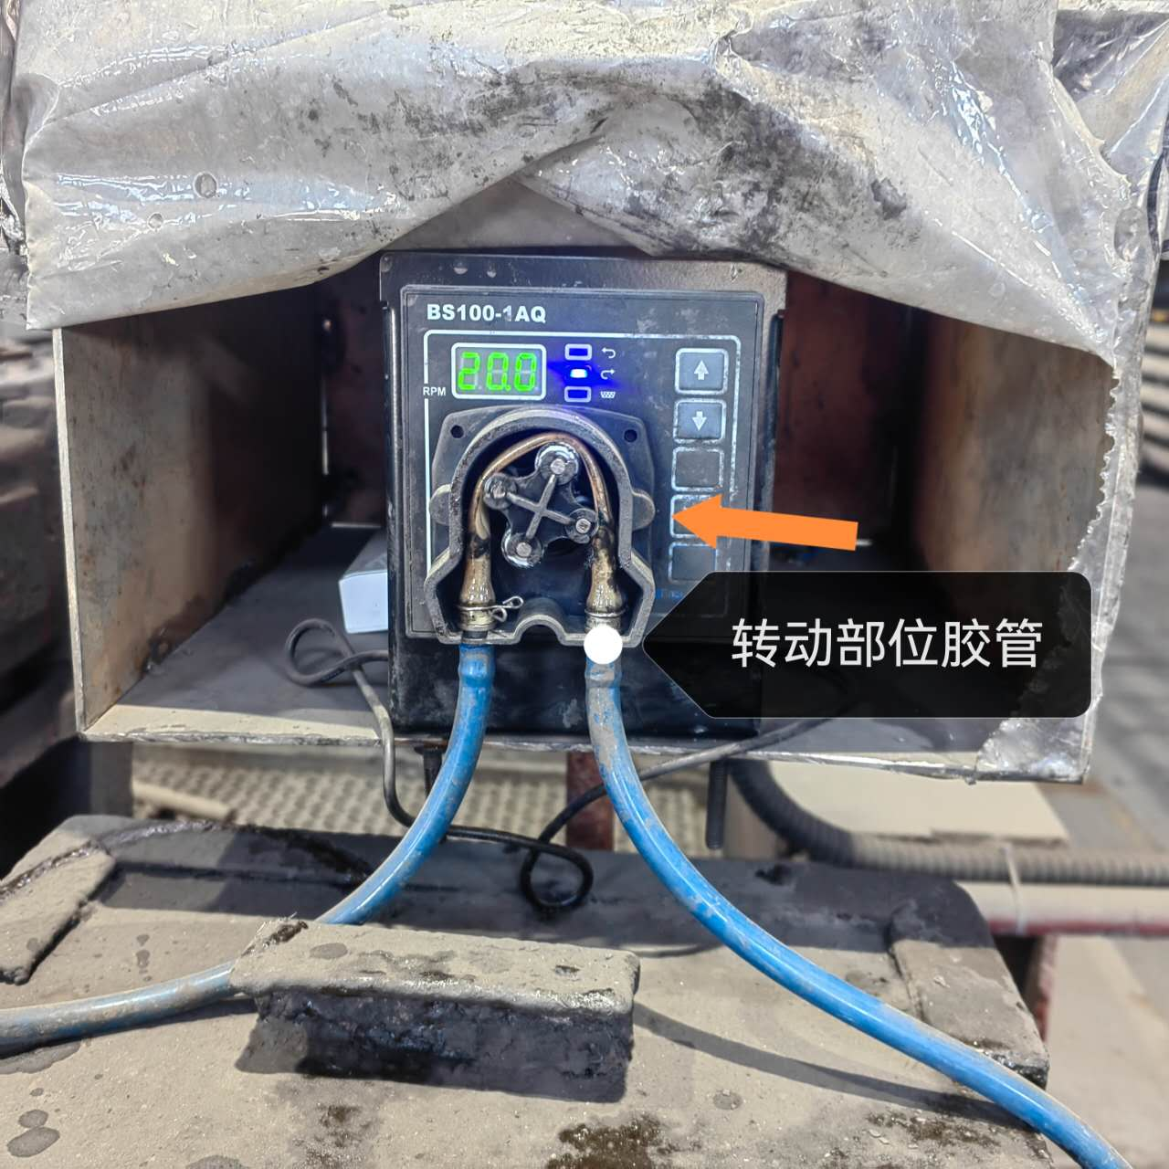 现场无库存，现使用已损坏
0703010756 | 小型散热风扇 жижиг сэнс | NTF2-12025/AC220S 13W 正泰 | 台 |  | 50 |  |  |  |  | - | 50 |  |  |  | 2025-06-01 | 配电柜温度高，急需安装风扇 цахилгааны шийд хэт их халхаас сэргийлэх зорилгоор ашиглана
0703010772 | 增压式直喷双层等离子喷嘴和电极 Даралтат шулуун шүршдэг хоёр давхаргатай плазмын хушуу | P80 | 个 |  | 1,000 |  |  |  |  | - | 1,000 |  |  |  | 2025-07-01 | 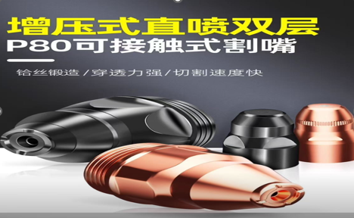
1004010077 | 尼龙绳 олс | 10mm | 米 |  | 500 |  |  |  |  | - | 500
1004010076 | 石笼网 Габион | 每个装承两吨石料，笼体强度需可吊装，笼体网孔不大于100mm*100mm 2тонн чулуу даах чадвартай байх ба торон сагс нь өргөхөд бат бэх байх шаардлагатай. Торны нүх нь 100мм*100ммс томгүй байна | 个 |  | 80 |  |  |  |  | - | 80 |  |  |  | 2025-06-01 | 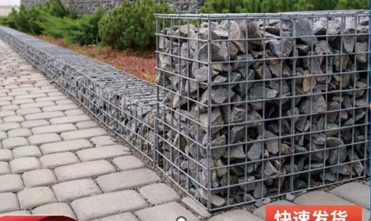 回水泵站水罐修复
1105010055 | 不锈钢防盗门把手双层加厚防撬面板把手可调节多功能通用 Зэвэрдэггүй ган хамгаалалтын хаалганы бариул |  | 把 |  | 20 |  |  |  |  | - | 20 |  |  |  | 2025-07-01
0302010004 | 螺纹锁固胶 эрэг бэхэлгээний цавуу |  | 件 |  | 20 |  |  |  |  | - | 20 |  |  |  | 2025-07-01

说明： | 1.采购计划中物资名称均需按照物资编码来统一规范对应，如为新增采购物资，请由仓库按照物资属性预先增加物资编码。
 | 2.请保留表中公式不变，不得删除。
 | 3.表中数量列如无数据请填0。
公司负责人： |  |  | 分管领导： |  |  |  |  | 财务部： |  |  |  | 商务部： |  | 制表人：

